과제3프로토타입제작
마크업 |  |  | 스타일 |  |  | 브라우저 화면

점검항목 |  | 비고 | 점검항목 |  | 비고 | 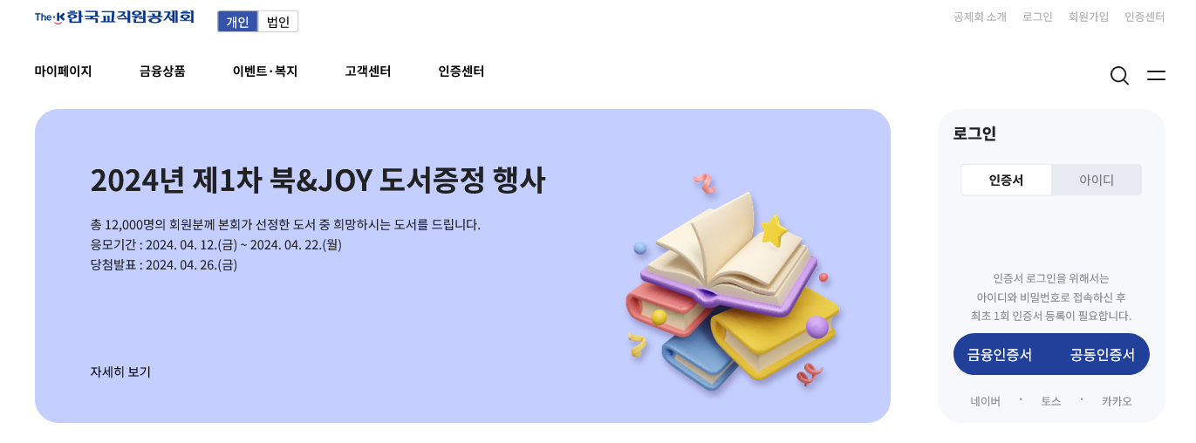
마크업이 적절한가? | 조금 부족함 |  | css는 적절한가? | 조금 부족함
주석이 달렸는가? | 달려있음 |  | 주석이 달렸는가? | 달려있음
들여쓰기가 되었는가? | 되어있음 |  | 들여쓰기가 되었는가? | 되어있음
마크업이름 지정이 되었는가? | 되어있음
내용배치는 완료하였는가? | 보완해야함
마크업 코드 |  |  | css 코드
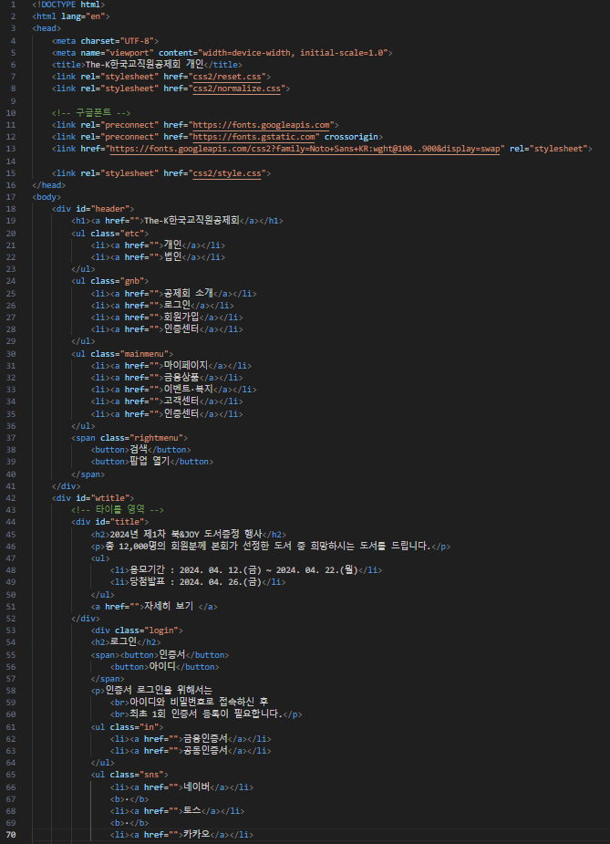
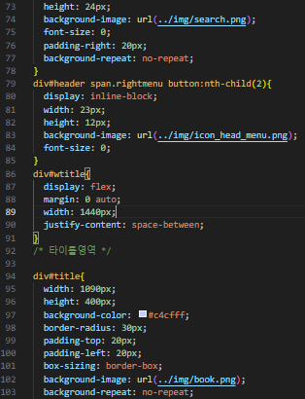
 |  |  | 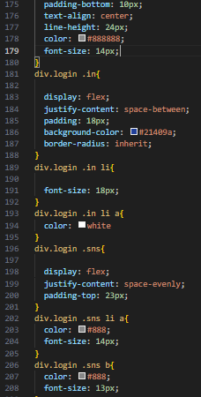

 |  |  | header.css

 |  |  | footer.css
 |  |  | @charset "UTF-8"; /* 하단영역 */ footer{ background-color: #eee; background-image: url(https://images.unsplash.com/photo-1514477917009-389c76a86b68?ixid=MnwxMjA3fDB8MHxwaG90by1wYWdlfHx8fGVufDB8fHx8&ixlib=rb-1.2.1&auto=format&fit=crop&w=2589&q=80); background-repeat: no-repeat; background-size: cover; } footer .wrap{ padding: 50px 0; text-align: center; } footer p{ font-family: 'S-CoreDream-3Light'; font-size: 12px; font-weight: bold; }

